상품제안서
보랄 SIMPLE 1.5L 전기 티포트 주전자 | 상품코드: S13122

 |  |  |  |  |  |  | 02-713-8555 | www.synergygift.co.kr
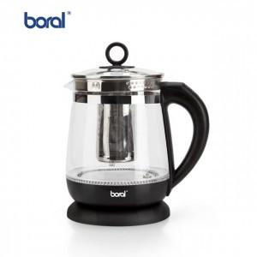

【상세/제작정보】

【인쇄/포장옵션】 | 스티커 / 포장불가능

【공급단가】 | 수량 | 20~ | 50~ | 100~ | 300~ | 500~
*VAT별도 | 단가 | 29,160원 | 28,080원 | 27,000원 | 25,920원 | 25,270원

【상품 URL】 | https://www.synergygift.co.kr:443/src/goods_detail.php?gdno=18772

